Đăng nhập
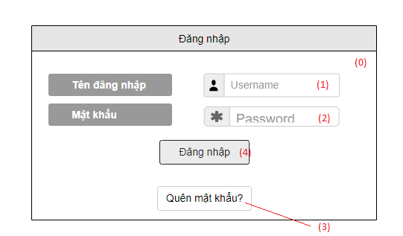

 | Danh sách các biến cố
STT | Điều kiện kích hoạt | Xử lí | Ghi chú
0 | Khởi động màn hình | Hiện form Đăng nhập có textfield tên đăng nhập và textfield mật khẩu
1 | Chọn tên đăng nhập | Điền thông tin tên đăng nhập
2 | Chọn mật khẩu | Điền thông tin mật khẩu
3 | Chọn quên mật khẩu | Hiện form xác nhận tài khoản và sđt để đặt lại mật khẩu
4 | Chọn nút đăng nhập | Truy xuất vào CSDL so sánh đúng tên đăng nhập và mật khẩu không? Đúng thì hiển thị form quản lý, không thì hiện thông báo yêu cầu nhập lại tên đăng nhập hoặc mật khẩu

Danh sách các thành phần của giao diện
STT | Tên | Kiểu | Ý nghĩa | Miền giá trị | Giá trị mặc định | Ghi chú
1 | Lb_TieuDeDN | Label | Hiện thị tiêu đề trang
2 | Lb_TenDanNhap | label | Hiện thị tiêu đề tên đăng nhập
3 | Lb_MatKhau | Label | Hiện thỉ tiêu đề mật khẩu
4 | Bt_DangNhap | Button | Xác nhận đăng nhập khi đã nhập tên đăng nhập và mật khẩu
5 | Bt_QuenMatKhau | Button | Chọn khi quên mật khẩu để đặt lại mật khẩu

QLĐH - Cập nhật đơn hàng
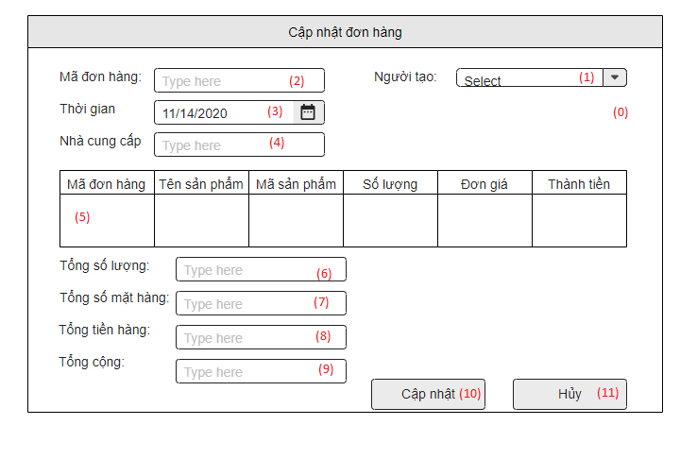

 | Danh sách các biến cố
STT | Điều kiện kích hoạt | Xử lí | Ghi chú
0 | Khởi động cập nhật đơn hàng | Hiện form Cập nhật đơn hàng như hình
1 | Chọn combobox select nhân viên | Truy xuất vào CSDL xuất các nhân viên ra chọn
2 | Mã đơn hàng | Truy xuất vào CSDL xuất mã đơn hàng đã được tạo ở Tạo đơn hàng
3 | Chọn thời gian | Chọn thời gian cập nhật
4 | Chọn nhà cung cấp | Nhập tên nhà cung cấp
5 | Xuất danh sách hàng hóa trong đơn hàng | Truy vấn vào CSDL liệt kê và xuất các đơn hàng có trong đơn hàng đã chọn trong dơn hàng đó
6 | Hiện số lượng | Tính số lượng hàng trong đơn hàng đó và xuất lên
7 | Hiện số mặt hàng | Tính số lượng mặt trong đơn hàng đó và xuất lên
8 | Hiện tổng tiền hàng | Tính tổng tiền hàng trong đơn hàng đó và xuất lên
9 | Hiện tổng cộng | Tính tổng tiền hàng và các chương trình khuyến mãi (nếu có) và xuất lên
10 | Chọn button cập nhật | Cập nhật và lưu lại vào CSDL
11 | Chọn button hủy | Hủy cập nhật và thoát ra, không lưu vào CSDL

Danh sách các thành phần trong giao diện
STT | Tên | Kiểu | Ý nghĩa | Miền giá trị | Giá trị mặc định | Ghi chú
1 | Lb_TieuDeCNDH | Label | Hiển thị tiêu đề trang
2 | Tf_MaDonHang | Text Area | Hiện mã đơn hàng
3 | Cbb_Date | Combobox | Chọn ngày thời gian cập nhật
4 | Tf_NCC | Text Field | Nhập nhà cung cấp
5 | TextArea_SoLuong | Text Area | Hiện số lượng hàng hóa
6 | TextArea_SoMatHang | Text Area | Hiện tổng số mặt hàng
7 | TextArea_TongTienHang | Text Area | Hiện tổng tiền hàng
8 | TextArea_TongCong | Text Area | Hiện tổng cộng tiền (đã trừ qua khuyến mãi)

QLKH - Cập nhật khách hàng
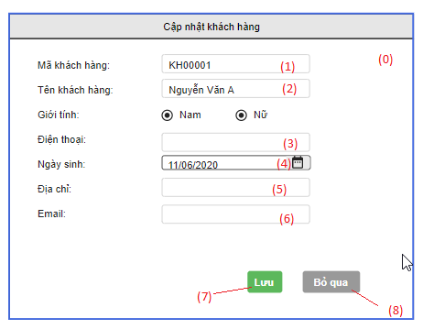

Danh sách các biến cố
STT | Điều kiện kích hoạt | Xử lí | Ghi chú
1 | Khởi động cập nhật khách hàng | Hiện form hồ sơ khách hàng (cập nhật khách hàng)
2 | Chọn button Lưu | Lưu thông tin hồ sơ khách hàng vào CSDL
3 | Chọn button Hủy | Hủy và thoát ra không lưu vào CSDL

Danh sách thành phần trong giao diện
STT | Tên | Kiểu | Ý nghĩa | Miền giá trị | Giá trị mặc định | Ghi chú
1 | Lb_TieuDeCNKH | Label | Hiển thị tiêu đề trang
2 | TextArea_MaKH | Text Area | Hiện mã khách hàng (đã được cấp động khi đã tạo hồ sơ KH)
3 | RadioBt_GioiTinh | RadioButton | Chọn giới tính
4 | Tf_PhoneNumber | Text Field | Điền số điện thoại (chỉ được điền số)
5 | Cbb_Date | Combobox | Chọn ngày sinh
6 | Tf_Address | Text Field | Nhập địa chỉ
7 | Tf_Email | Text Field | Nhập địa chỉ email |  |  | abcd@gmai.com
8 | Lb_MaKH | Label | Hiển thị nhãn Mã khách hàng
9 | Lb_TenKH | Label | Hiển thị nhãn Tên khách hàng
10 | Lb_GioiTinh | Label | Hiển thị nhãn Giới tính
11 | Lb_PhoneNumber | Label | Hiển thị nhãn Điện thoại
12 | Lb_NgaySinh | Label | Hiển thị nhãn Ngày sinh
13 | Lb_Address | Label | Hiển thị nhãn Địa chỉ
14 | Lb_Email | Label | Hiển thị nhãn Email

QLKH - Tạo hồ sơ khách hàng
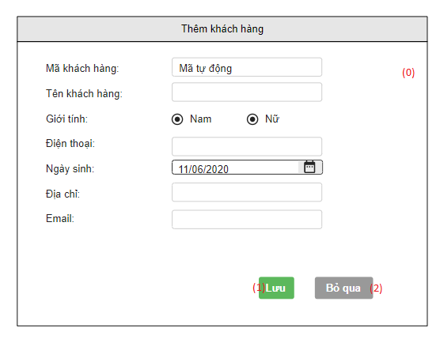

Danh sách các biến cố
STT | Điều kiện kích hoạt | Xử lí | Ghi chú
0 | Khởi động màn hình thêm khách hàng | Hiện form tạo hồ sơ khách hàng như hình trên
1 | Chọn button Lưu | Xác nhận vào lưu hồ sơ khách hàng vào CSDL | Mã khách hàng (tự động)
2 | Chọn button Hủy | Hủy tạo hồ sơ khách hàng và thoát ra

Danh sách thành phần trong giao diện
STT | Tên | Kiểu | Ý nghĩa | Miền giá trị | Giá trị mặc định | Ghi chú
1 | Lb_TieuDeThemKH | Label | Hiển thị tiêu đề trang
2 | TextArea_MaKH | Text Area | Hiện thị mã khách hàng |  |  | mã khách hàng (tự động)
3 | RadioBt_GioiTinh | RadioButton | Chọn giới tính
4 | Tf_PhoneNumber | Text Field | Nhập số điện thoại (chỉ nhập số) |  |  | 123456789
5 | Cbb_Date | Combobox | Chọn ngày sinh
6 | Tf_Address | Text Field | Nhập địa chỉ
7 | Tf_Email | Text Field | Nhập địa chỉ email |  |  | abd@gmail.com
8 | Lb_MaKH | Label | Hiển thị nhãn Mã khách hàng
9 | Lb_TenKH | Label | Hiển thị nhãn Tên khách hàng
10 | Lb_GioiTinh | Label | Hiển thị nhãn Giới tính
11 | Lb_NgaySinh | Label | Hiển thị nhãn Ngày sinh
12 | Lb_Address | Label | Hiển thị nhãn Điện thoại
13 | Lb_PhoneNumber | Label | Hiển thị nhãn Địa chỉ
14 | Lb_Email | Label | Hiển thị nhãn Email

QLDM - Tài khoản
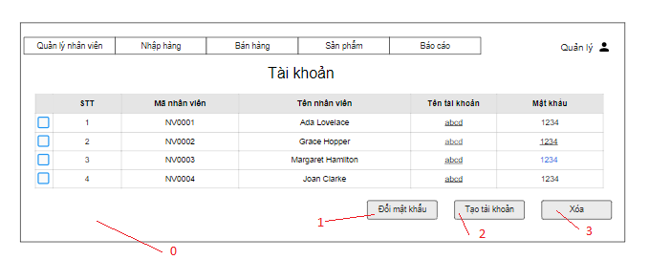

Danh sách các biến cố
STT | Điều kiện kích hoạt | Xử lí | Ghi chú
0 | Khởi động danh mục tài khoản | Đọc và xuất danh sách tài khoản nhân viên
1 | Chọn tài khoản nhân viên và bấm đổi mật khẩu | Hiện bảng thay đổi thông tin tài khoản
2 | Chọn button Tạo tài khoản | Hiện bảng Tạo tài khoản
3 | Chọn nhân viên và bấm button xóa | Xóa dữ liệu tài khoản của nhân viên đó

STT | Tên | Kiểu | Ý nghĩa | Miền giá trị | Giá trị mặc định | Ghi chú
1 | Menu_QLNV | Menu | Hiển thị danh sách các Menu Item trong QLNV
2 | Menu_NhapHang | Menu | Hiển thị danh sách các Menu Item trong Nhập hàng
3 | Menu_BanHang | Menu | Hiển thị danh sách các Menu Item trong Bán hàng
4 | Menu_SanPham | Menu | Hiển thị danh sách các Menu Item trong Sản phẩm
5 | Menu_BaoCao | Menu | Hiển thị danh sách các Menu Item trong Báo Cáo
6 | Bt_Admin | Button | Hiển thị danh mục Tài Khoản
7 | Lb_TieuDeTK | Label | Hiển thị tiêu đều Tài khoản
8 | Bt_DoiMatKhau | Button | Thay đổi thông tin tài khoản
9 | Bt_Taotaikhoan | Button | Tạo tài khoản cho nhân viên
10 | Bt_Xoa | Button | Xóa nhân viên

